Framsida


Välkommen till Aneby SK Innebandysektionen

Årshjul
Årshjul
Ansvarig: | Ett årshjul har påbörjats men det är inte klart ännu. Det kommer att hjälpa utskottsansvariga att se till att de saker som ska göras blir gjorda.
Tidigare:
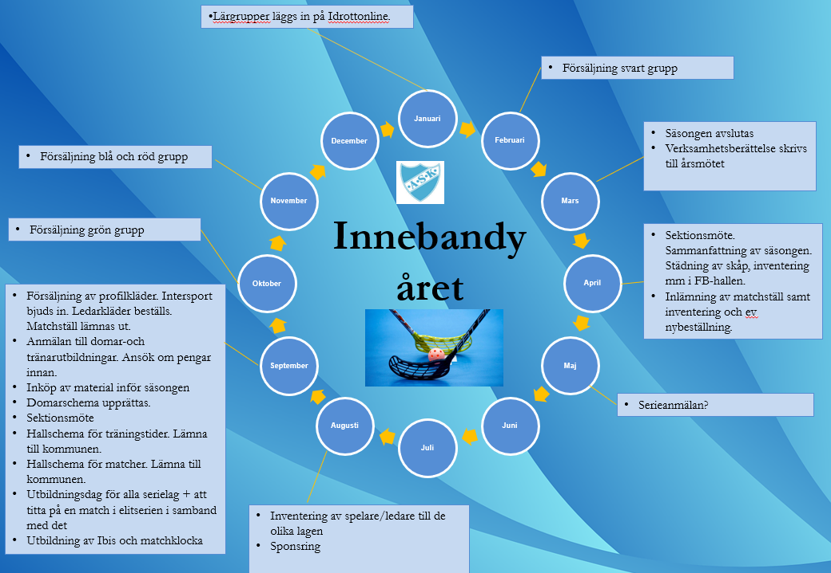
Mötesnotering

Organisation 2526
Organisation
Ansvarig: | 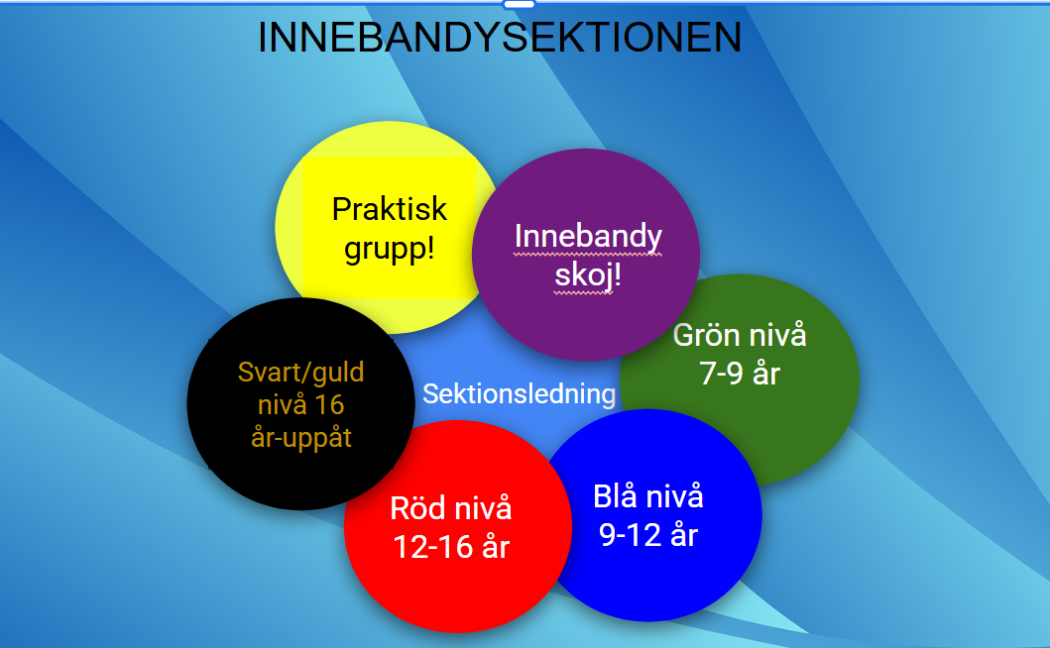 Innebandysektionen är uppbyggd med en sektionsledning. Sedan finns det sex sektionsgrupper. De sex sektionsgrupperna är; Innebandyskoj, grön, blå, röd, svart/guld och praktiska gruppen. Varje sektionsgrupp ansvarar för olika uppgifter och där man hjälper varandra då man har frågor. Den praktiska gruppen ansvarar för olika slags försäljningar. Önskvärt är att den som är utskottsansvarig för Innebandy-skoj är en och samma person över tid. Det kommer också finnas en stor supertextgrupp där alla ingår.
Tidigare:

Mötesnotering

Kläder - Ungdom
Ansvarig tar kontakt med Linda på Intersport och bestämmer ett datum då hon ska komma till Aneby för utprovning av profilkläder.
Ett anslag om detta läggs på Laget.se och samtliga ledare informerar respektive lag. Pingishallen bokas av ansvarig. Beställningslista för ledarkläder skrivs ut samt kvittens för matchställ.
Kläder - Ungdom
Ansvarig: | Malin Berlin Natrup/Henning Lööv
Tidigare: | Joakim Palmér

Mötesnotering
2022-10-03 | Joakim kontaktar Linda
240816 | Malin kontaktar Linda

Intersport avtal 2020 / 2021 / 2022 / 2023 / 2024
Kontakt: Linda Fransson
Telefon: +46 738-344252
Mail: Linda.Fransson@intersport.se

Information på laget.se
Till samtliga ledare som informerar respektive lag

2025 | 2/9 kl 17.00-19.30 i pingishallen
2024 | 3/9 kl 17.00-19.30 i pingishallen
2023 | 28/9 kl 17.00-19.30 i Pingishallen
2022 | 7-nov kl 16.00-19.00 i pingishallen
2021 | 17-nov kl 16.00-19.00 i pingishallen
2020

Ledare-kläder
Beställning av ledarkläder görs en gång per år och det i samband med att Intersport säljer profilkläder. Man måste var 18 år för att få ledarkläder. Vi håller på att bygga en bank med ledarkläder för yngre ledare som de kan låna.
Kläder - Ledare
Ansvarig 2022 | Rikard Mattsson, 0720‐808540
Ansvarig 2023- | Malin Berlin Natrup
 |  |  | Mötesnotering
År 1: Ledartröja (Alt1 Zip, Alt 2 1/2-Zip) |  |  | 2022-10-18 | Beställning gjord av Rickard
År 2: Träningsbyxa |  |  | 2023-09-28 | Beställning gjord av Malin
År 3: Shorts och t-shirt |  |  | 2024-09-19 | Beställning gjord av Malin

Kläder bokas via ASK kansli
inaktiv ledare

Ledare | Initialer | Ledartröja | Kolumn2 | Träningsbyxa | Stl | Shorts och t-thirt | Stl2
Henning Lööv | HL | 21/22 |  | 22/23 |  | 23/24, 24/25
Peter Ekwall | PE | 21/22 |  | 22/23 |  | 23/24, 24/25
Kalle Hwass | KH | 21/22, 24/25 |  | 22/23 |  | 23/24

Carl Bergander | CB | 22/23 |  |  |  | 23/24

Malin Berlin Natrup | MBN | 21/22 |  | 22/23 |  | 23/24
Claes Kämpe | CK | 22/23 |  |  |  | 23/24
Daniel Dahlström | DD | 2020 |  | 23/24 |  | 23/24
Joakim Drott | JD | 25/26
Erik Petersen | EP | 25/26
Gabriel Söderlund | GS | 22/23 |  | 23/24
Elina Forsberg | EF | 22/23 |  | 24/25 |  | 23/24
Dick Järhult | DJ | 24/25
Jamie Parker | JP | 23/24
Daniel Frick | DF | 22/23 |  | 25/26 |  | 23/24
Nils Zackrisson | NZ | 25/26
Tobias Hultgren | TH | 25/26
Sebastian Rydholm | SR | 23/24 |  | 24/25
Simon Vittgård | SV | 23/24, 25/26 |  | köpt egna |  | 24/25
Lisa Grunditz | LG | 23/24 |  | 24/25 |  | 25/26
Anna-Ida Franzén | AIA | 25/26
Robin Blomstrand | RB | 23/24 |  | 25/26
Christer Öggesjö | CÖ | 25/26
Alexander Franzén | AF | 23/24, 25/26 |  | Köpt egna |  | 24/25
Johan Råsberg | JR | 23/24 |  |  |  | 24/25, 25/26
Ludvig Samuelsson | LS | 25/26
Gusten Stanton | GS | 25/26
Johan Löfqvist | JL |  |  |  |  | 24/25
Martin Fritzin | MF |  |  |  |  | 24/25
Hanna Lago | HL | 23/24 |  | 24/25
Daniel Löfqvist | DL | 22/23 |  | 24/25
Daniel Råsberg | DR | 21/22 |  | 22/23
Rikard Mattsson | RM | 22/23
Therese Strandberg | TS | 22/23
Joakim Palmér | JP | 21/22 |  | Avstår
Daniel Eriksson | DE | 22/23
Madelene Isaksson | MI | 22/23 |  |  |  | 23/24
Patrick Pettersson | PP | 22/23 |  |  |  | 23/24
Pär Nilsson | PN |  |  |  |  | 23/24
Johanna Stenberg | JS
Jessica Jonsson | JJ | 23/23
Rikard Pettersson | RP | 22/23 |  | 23/24
Emmy Bäckmark | EB | 23/24
Ester Bäckmark | EB | 23/24 |  | 24/25
Tobias Åkerberg | TÅ | 23/24
Diana Sköld | DS | 25/25 |  |  |  | 24/25
Johanna Blomstrand | JB | 23/24
Anna Ekström | AE | 24/25 |  |  |  | 23/24
Johan Gladewitz | JG | 23/24 |  | 24/25 |  | 24/25
My Göransson | MG | 23/24 |  | 24/25
Ann Maikkula | AM | 23/24 |  |  |  | 24/25
Emmie Bjerkander | EB | 22/23 |  | 23/24

Kopia av Ledare-kläder
Beställning av ledarkläder görs en gång per år och det i samband med att Intersport säljer profilkläder. Man måste var 18 år för att få ledarkläder. Vi håller på att bygga en bank med ledarkläder för yngre ledare som de kan låna.
Kläder - Ledare
Ansvarig 2022 | Rikard Mattsson, 0720‐808540
Ansvarig 2023- | Malin Berlin Natrup
 |  |  | Mötesnotering
År 1: Ledartröja (Alt1 Zip, Alt 2 1/2-Zip) |  |  | 2022-10-18 | Beställning gjord av Rickard
År 2: Träningsbyxa |  |  | 2023-09-28 | Beställning gjord av Malin
År 3: Shorts och t-shirt |  |  | 2024-09-19 | Beställning gjord av Malin
 |  |  | 2025-12-09 | Beställning gjord av Malin
Kläder bokas via ASK kansli
ledare som har slutat

Ledare | Initialer | Ledartröja | Kolumn2 | Träningsbyxa | Stl | Shorts och t-thirt | Stl2
Henning Lööv | HL | 21/22 |  | 22/23 |  | 23/24, 24/25
Peter Ekwall | PE | 21/22 |  | 22/23 |  | 23/24, 24/25
Kalle Hwass | KH | 21/22, 24/25 |  | 22/23 |  | 23/24

Carl Bergander | CB | 22/23 |  |  |  | 23/24

Malin Berlin Natrup | MBN | 21/22 |  | 22/23 |  | 23/24
Claes Kämpe | CK | 22/23 |  |  |  | 23/24, 25/26
Daniel Dahlström | DD | 2020 |  | 23/24 |  | 23/24
Joakim Drott | JD | 25/26
Erik Petersen | EP | 25/26
Gabriel Söderlund | GS | 22/23, 25/26 |  | 23/24
Elina Forsberg | EF | 22/23 |  | 24/25 |  | 23/24
Dick Järhult | DJ | 24/25 |  | 25/26
Jamie Parker | JP | 23/24 |  | 24/25 |  | 25/26
Daniel Frick | DF | 22/23 |  | 25/26 |  | 23/24
Nils Zackrisson | NZ | 25/26
Tobias Hultgren | TH | 25/26
Sebastian Rydholm | SR | 23/24 |  | 24/25 |  | 25/26
Simon Vittgård | SV | 23/24, 25/26 |  | köpt egna |  | 24/25
Lisa Grunditz | LG | 23/24 |  | 24/25 |  | 25/26
Anna-Ida Franzén | AIA | 25/26
Robin Blomstrand | RB | 23/24 |  | 25/26
Christer Öggesjö | CÖ | 25/26
Alexander Franzén | AF | 23/24, 25/26 |  | Köpt egna |  | 24/25
Johan Råsberg | JR | 23/24 |  |  |  | 24/25, 25/26
Ludvig Samuelsson | LS | 25/26
Gusten Stanton | GS | 25/26
Lina Larsson | LL
Jakob Palmqvist | JP
Filip Bremer | FB
Johan Löfqvist | JL |  |  |  |  | 24/25
Martin Fritzin | MF |  |  |  |  | 24/25
Hanna Lago | HL | 23/24 |  | 24/25
Daniel Löfqvist | DL | 22/23 |  | 24/25
Daniel Råsberg | DR | 21/22 |  | 22/23
Rikard Mattsson | RM | 22/23
Therese Strandberg | TS | 22/23
Joakim Palmér | JP | 21/22 |  | Avstår
Daniel Eriksson | DE | 22/23
Madelene Isaksson | MI | 22/23 |  |  |  | 23/24
Patrick Pettersson | PP | 22/23 |  |  |  | 23/24
Pär Nilsson | PN |  |  |  |  | 23/24
Johanna Stenberg | JS
Jessica Jonsson | JJ | 23/23
Rikard Pettersson | RP | 22/23 |  | 23/24
Emmy Bäckmark | EB | 23/24
Ester Bäckmark | EB | 23/24 |  | 24/25
Tobias Åkerberg | TÅ | 23/24
Diana Sköld | DS | 25/25 |  |  |  | 24/25
Johanna Blomstrand | JB | 23/24
Anna Ekström | AE | 24/25 |  |  |  | 23/24
Johan Gladewitz | JG | 23/24 |  | 24/25 |  | 24/25
My Göransson | MG | 23/24 |  | 24/25
Ann Maikkula | AM | 23/24 |  |  |  | 24/25
Emmie Bjerkander | EB | 22/23 |  | 23/24

Ansvarsdokument
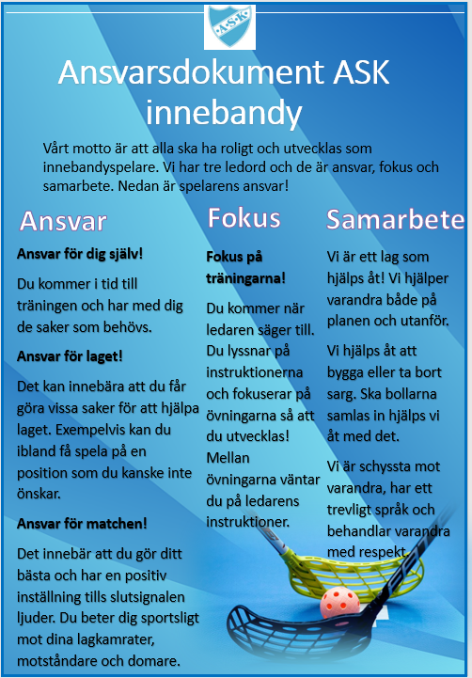
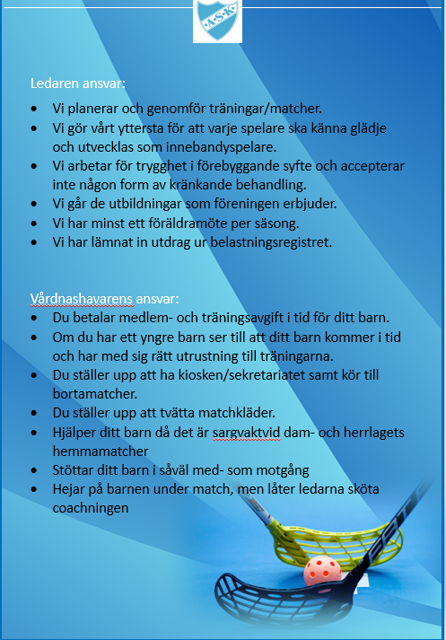
Ansvarsdokument ej antaget
Ansvarig: | Malin Berlin Natrup
Tidigare:

Mötesnotering

